Tạo Database
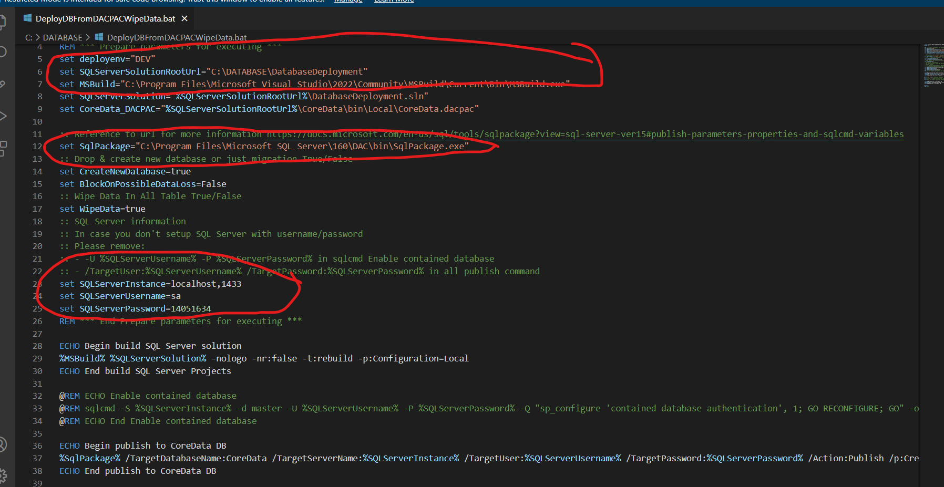
https://www.microsoft.com/en-us/sql-server/sql-server-downloads
https://learn.microsoft.com/en-us/sql/ssms/download-sql-server-management-studio-ssms?view=sql-server-ver16
https://learn.microsoft.com/en-us/sql/tools/sqlpackage/sqlpackage-download?view=sql-server-ver16

Thêm port vào tường lửa, port gì cũng được
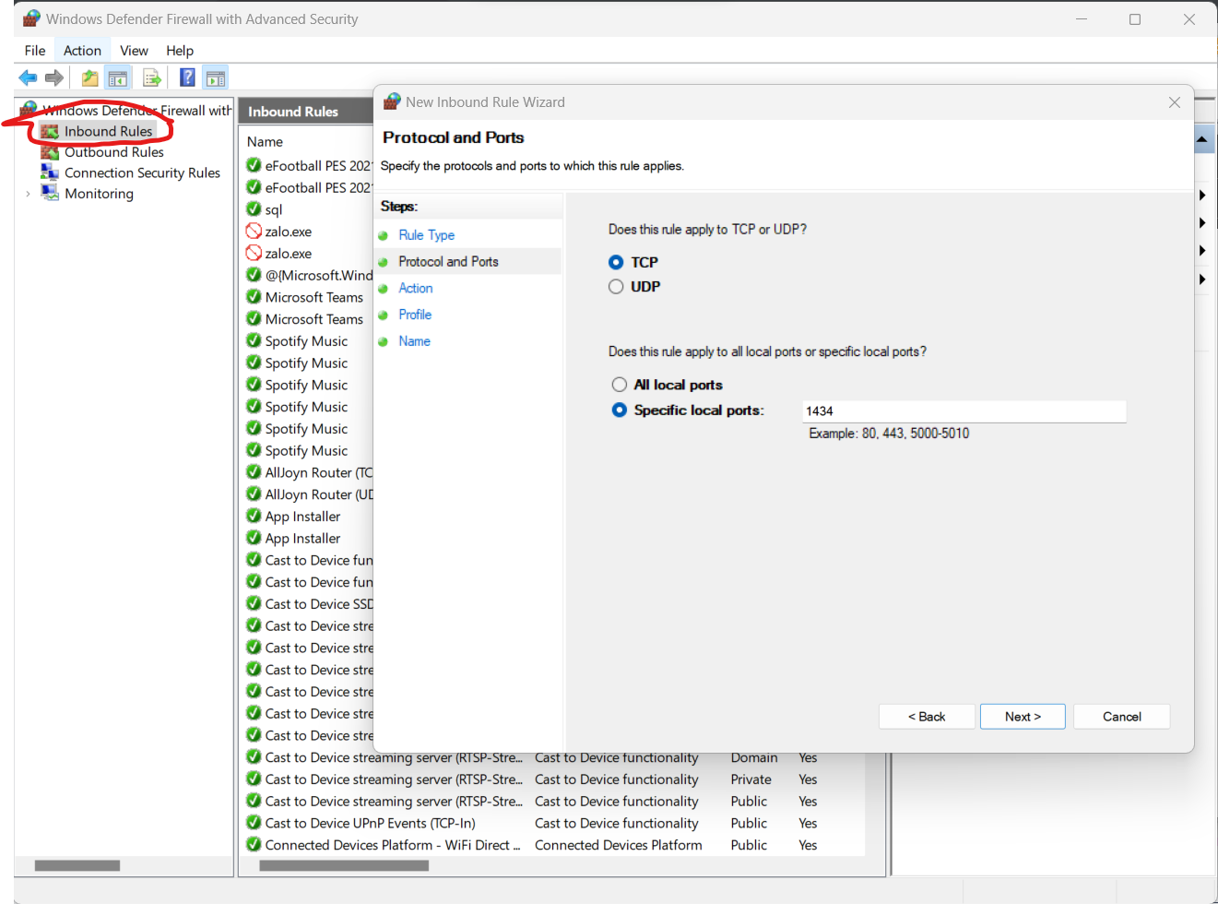

Bật connect TCP/IP kết nối đến SQL, set port all bằng port mới tạo
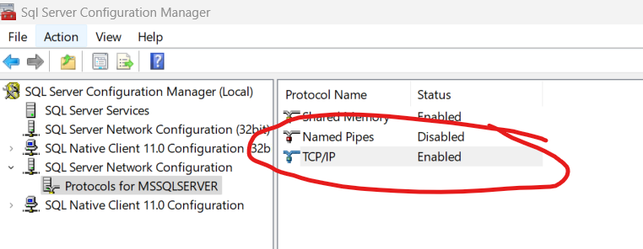

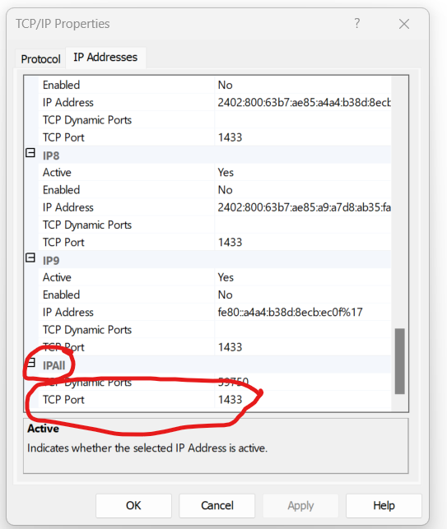

Thiết lập mật khẩu đăng nhập sql, bật login cho user sa
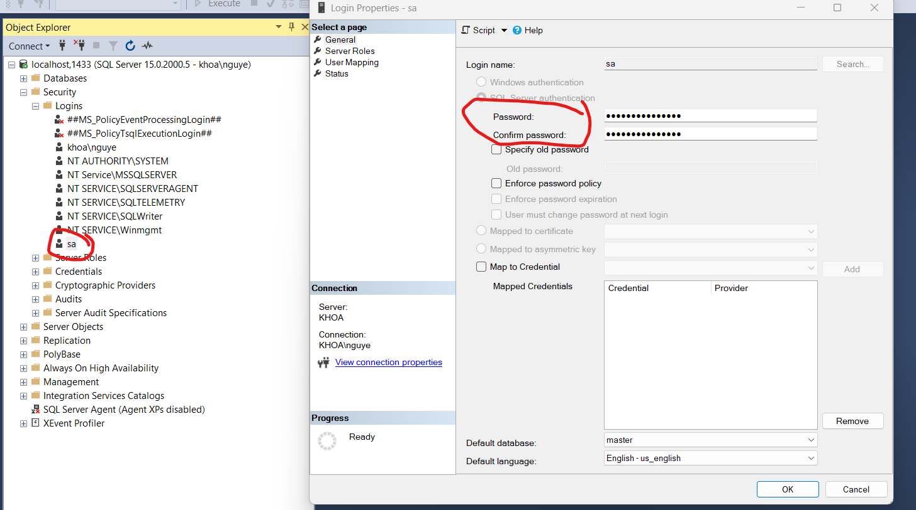

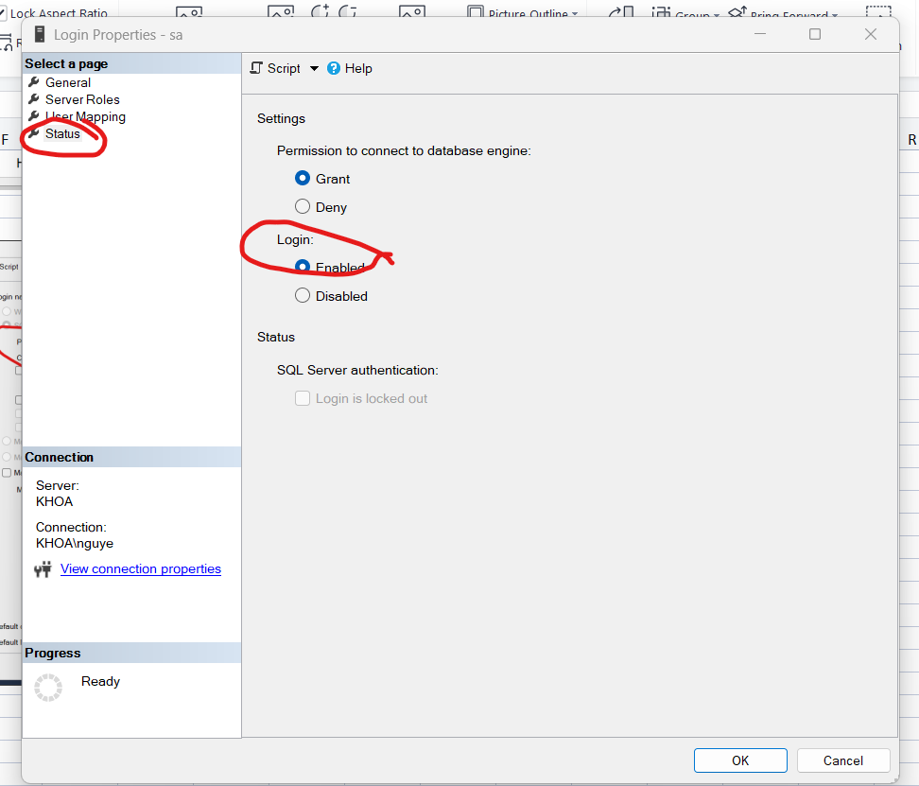

Bật xác thực cho SQL
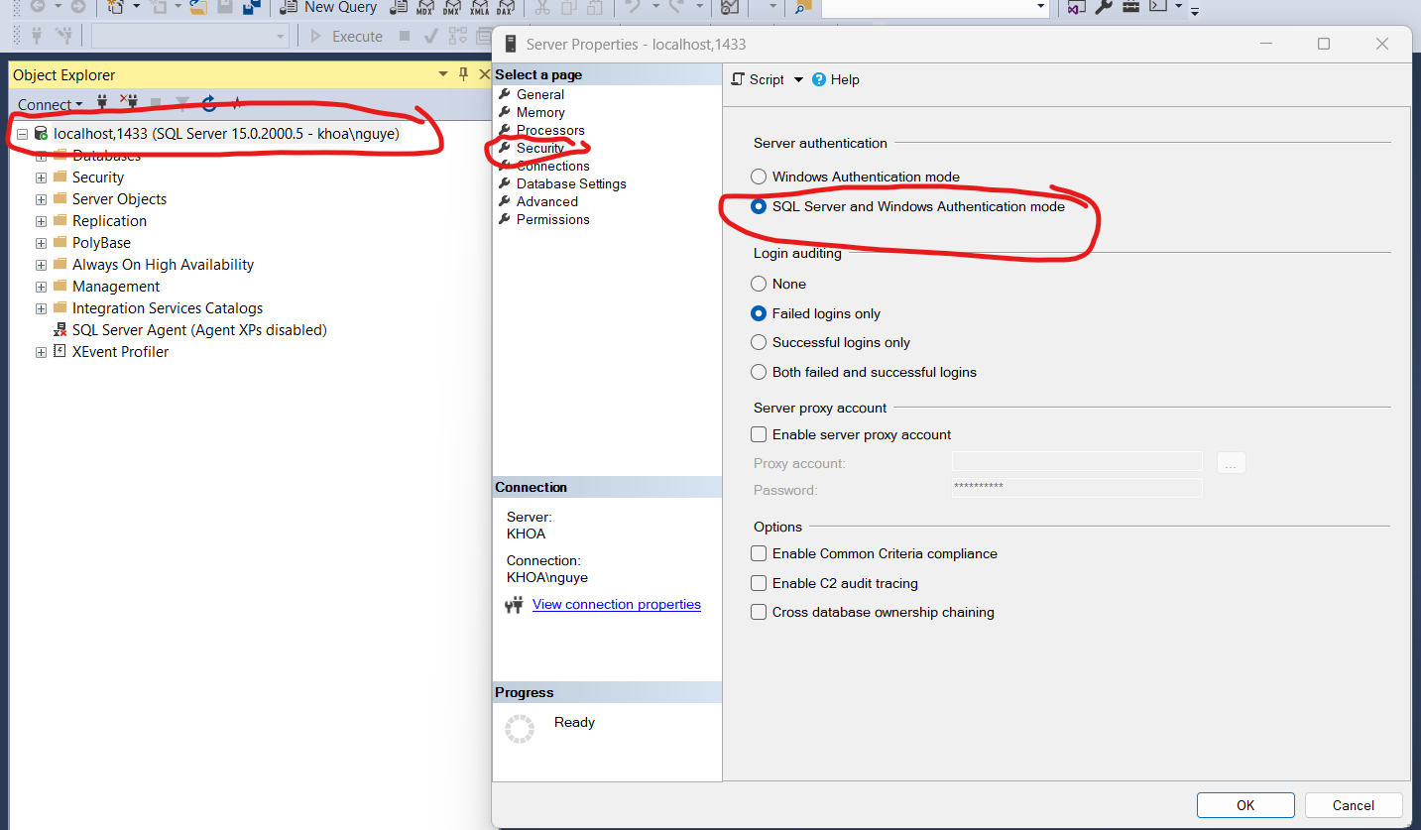

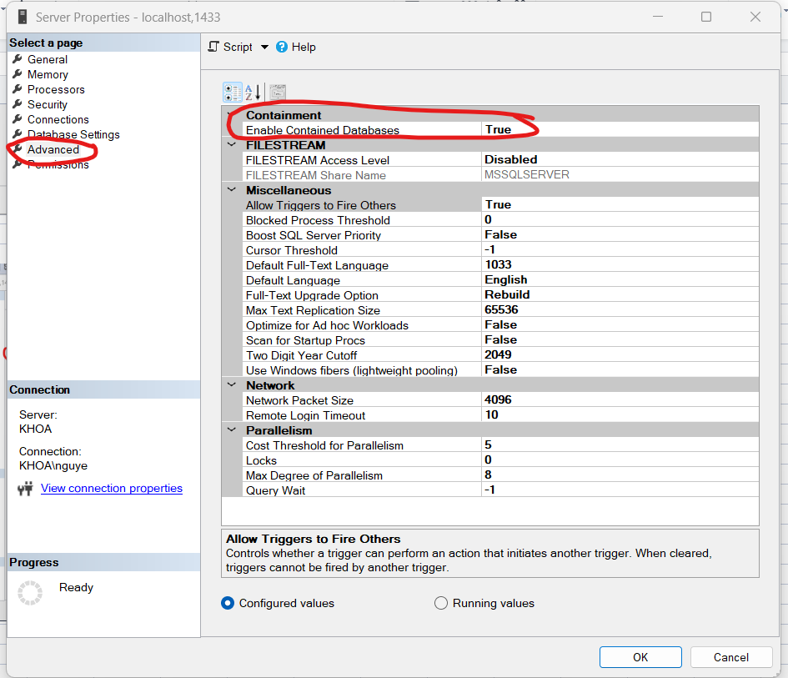

Test thử
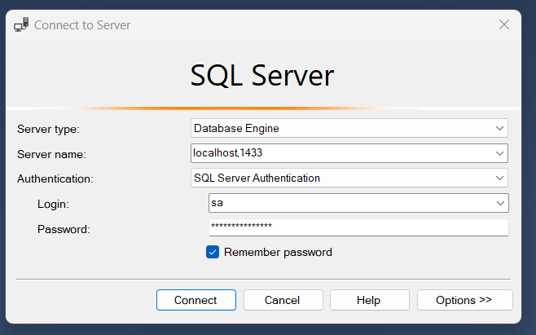

Vào visual studio build solution
File bat sửa mấy đường dẫn với port, password

